特価品
 | 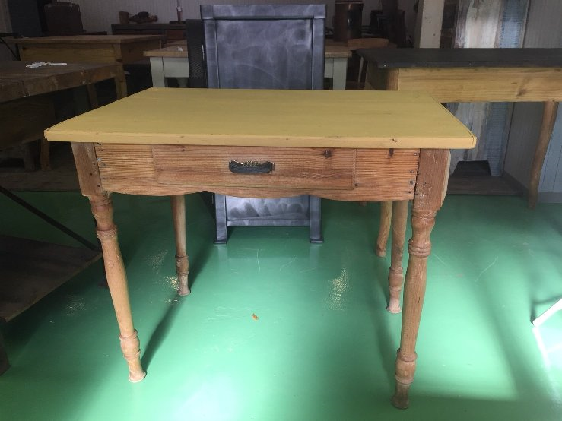 | 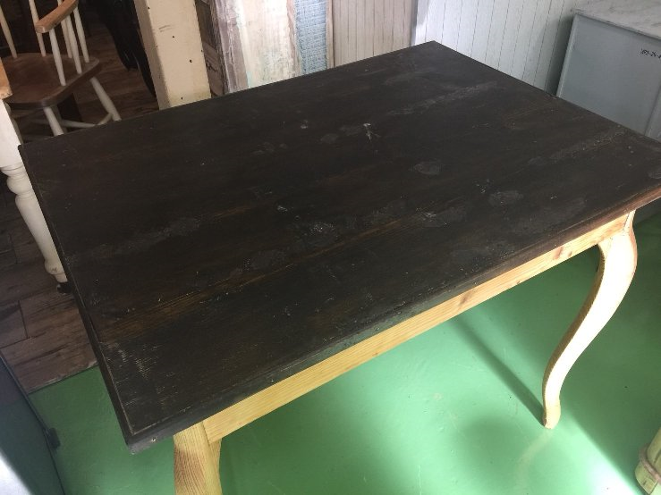 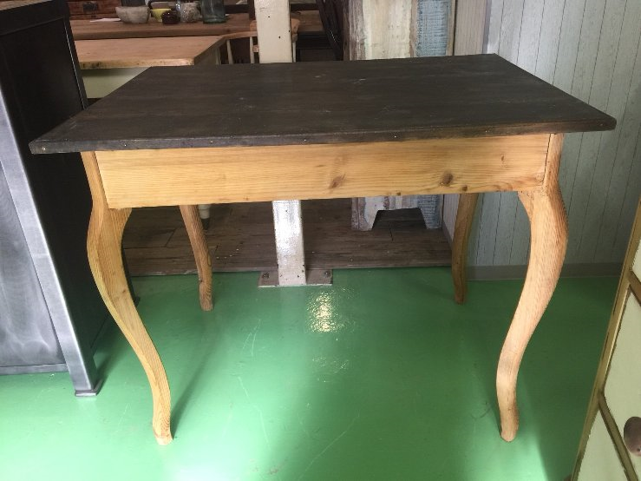
型番 | C1-0013 | C1-0012
備考 |  |  | 40 | % OFF!
定価 | 26,000 | 25,000
特別価格 | 15,600 | 15,000

40

特価品 (2)
 | 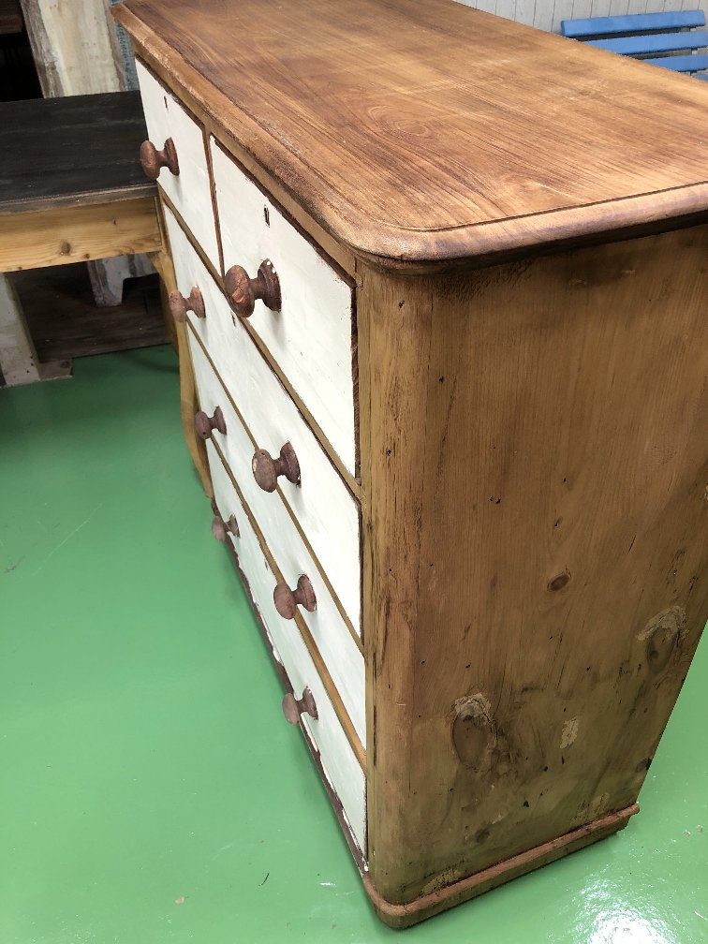 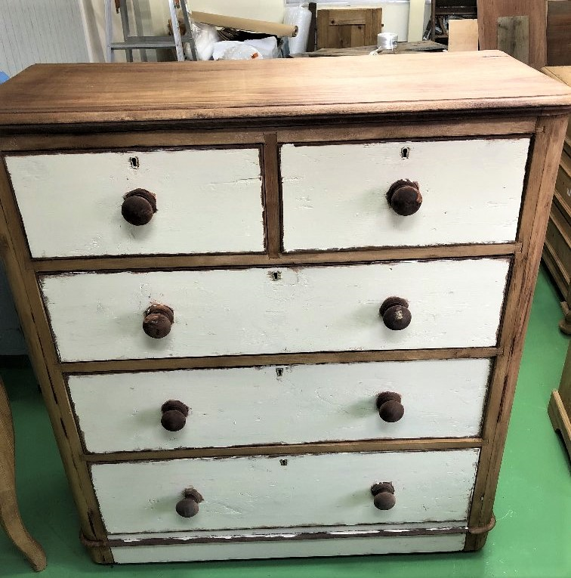 | 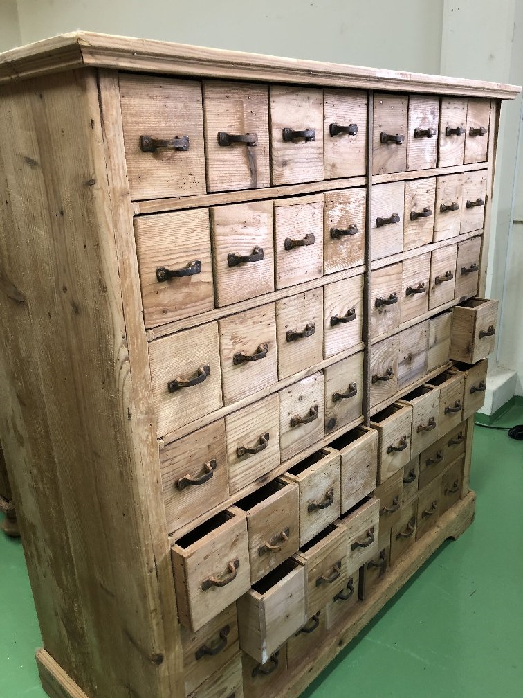 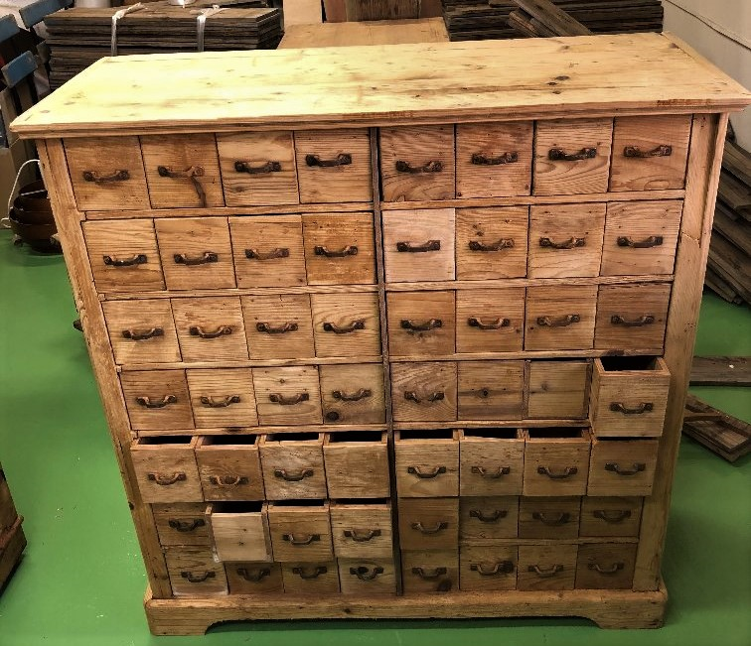
型番 | C6-0006 | C6-0005
備考 |  |  | 40 | % OFF!
定価 | 38,000 | 180,000
特別価格 | 22,800 | 108,000

40

特価品 (3)
 | 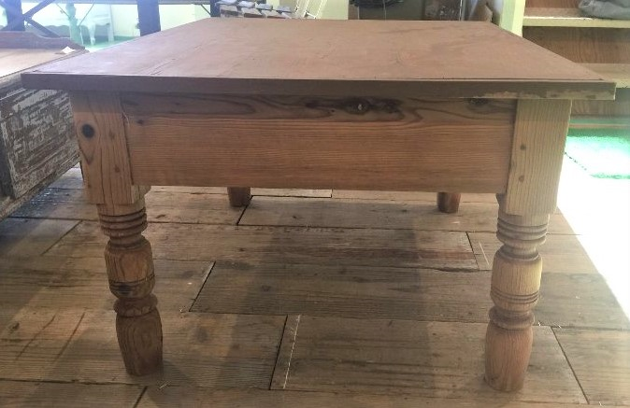 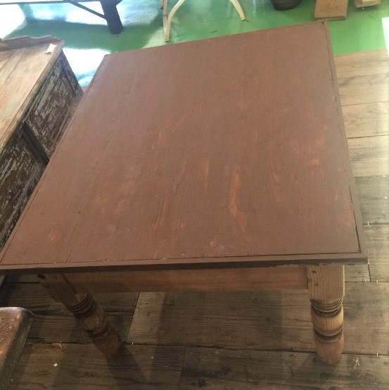 | 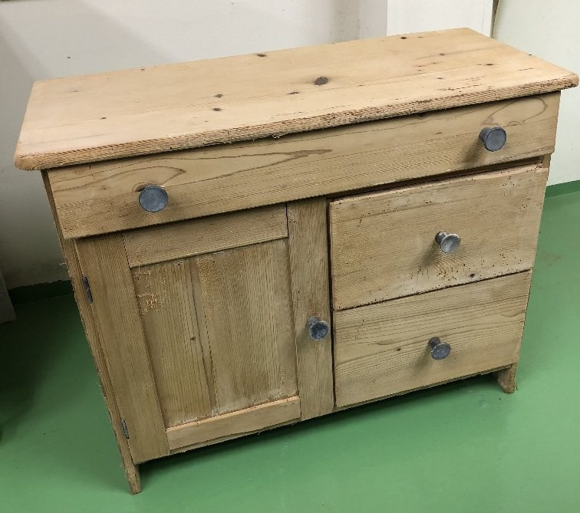 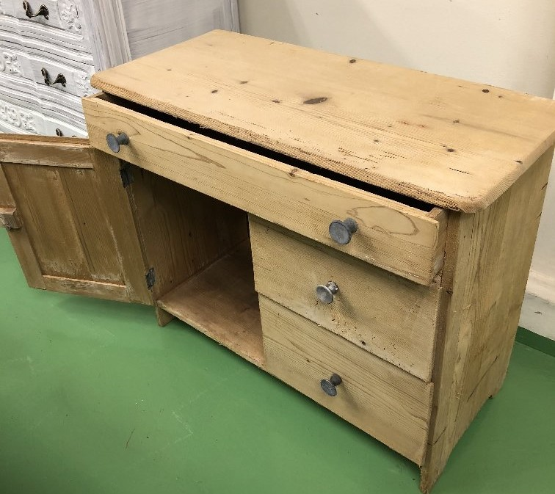
型番 | C1-0005 | C6-0009
備考 |  |  | 50 | % OFF!
定価 | 25,000 | 20,000
特別価格 | 12,500 | 10,000

50

